2026
Перечень неиспользуемых и неэффективно используемых нежилых объектов недвижимого имущества,
подлежащих вовлечению в хозяйственный оборот

Несвижский район

№ п.п. | Количество объектов | Наименование организации, место нахождения | Наименование неиспользуемого объекта, инвентарный номер по ЕГРНИ или бухгалтерскому учету | Адрес объекта | Назначение объекта (производственное, социально-культурное, складское и т.д.) | Год ввода объекта в эксплуатацию (приобретения) | Общая площадь объекта, кв.м / неиспользуе мая площадь, кв.м. площадь, кв.м | Планируемый способ вовлечения в хозяйственный оборот объекта | Планируемый способ вовлечения в хозяйственный оборот объекта | Срок вовлечения объекта в хозяйственный оборот | Фотография объекта | Примечание
1. Государственное имущество
1.1. объекты, находящиеся в собственности Республики Беларусь
1 | 3 | ОАО "МИНСК КРИСТАЛЛ" - управляющая компания холдинга "МИНСК КРИСТАЛЛ ГРУПП" Мирский филиал ОАО "Гродненский ликеро-водочный завод" | Сливной пункт (инв.№ 621/С-13699) Хранилище зерна башенного типа с ограждением (инв.№ 621/С-13750) Цементно-бетонное покрытие (инв.№ 621/С-21021) | Минская обл., Несвижский р-н, г.п.Городея, ул. Вокзальная, 62 | производственное |  | 110.8 | продажа | продажа | 2026 | 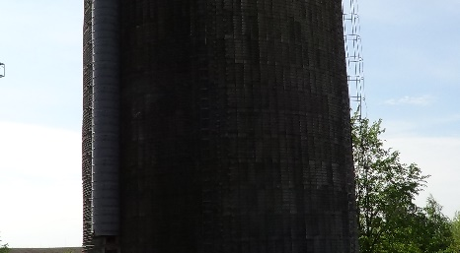 | проводятся торги, информация на сайте au.nca.by
1.2.объекты, находящиеся в собственности Минской области
1.3. объекты, находящиеся в собственности Несвижского района Минской области
1 | 1 | Районное унитарное предприятие "Несвижское ЖКХ" 222603, г.Несвиж, ул.Шимко, 74А УНП 600031146 | незавершенное законсервированное капитальное строение (инв. №621/U-21020) | Несвижский район, Несвижский с/с, п.Альба, ул.Советская, 13 | производственное | 2016 | 1379.8 | продажа | продажа | 2026 |  | проводятся торги, информация на сайте au.nca.by
2 | 1 | Учреждение здравоохранения "Несвижская центральная районная больница" 22603, г.Несвиж, ул.Сырокомли, 29 УНП 600038628 | Здание зубопротезной (инв. №621/С-14146, № по б/у№01010013) | Минская обл..г.Несвиж. Ул.Сырокомли.21 | социально-культурное (историко-культурная ценность) | 1935 | 274.8 | продажа | продажа | 2026 | 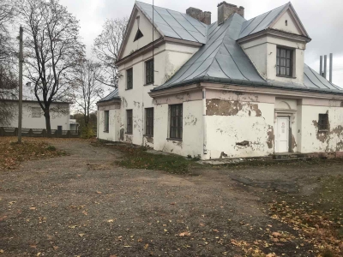
2. Объекты, находящиеся в собственности хозяйственных обществ с долей государства более 50 процентов
1 | 1 | Открытое акционерное общество "Лань-Несвиж" 222632, Несвижский район, аг.Лань, ул.Советская, 11 УНП 600038087 78,6406% | здание клуба (инв. №621/С-1026718) | Несвижский район, д.Митьковичи, ул.Юбилейная, 10 | социально-культурное | 1987 | 443.0 | продажа | продажа | 2026
2 | 1 | Открытое акционерное общество "Несвижский райагросервис" 222603, г.Несвиж, ул.Ленинская, 162 УНП 600031636 86,26643% | здание конторы-клуба (инв. №621/С-1029051) | Несвижский район, д.Саска Липка, ул.Юбилейная, 7 | административное | 1961 | 677.2 | продажа | продажа | 2026 | 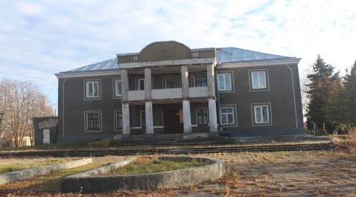 | проводятся торги, информация на сайте au.nca.by
3 | 1 |  | бригадный дом (инв. № 89) | Минская обл., Несвижский р-н, Несвижский с/с, аг. Карцевичи | производственное | 1966 | 94.8 | продажа | продажа | 2026
4 | 1 |  | откормочник 400 голов (инв. №0000000064) | Несвижский район, д.Каролина | производственное | 1981 | 1610 | продажа | продажа | 2027
3. Иная частная собственность
3.1.объекты, находящиеся в собственности хозяйственных обществ с долей государства менее 50 процентов
3.2.объекты потребительской кооперации
1 | 1 | Несвижское райпо 22603, г.Несвиж, ул.Советская, 5/1 УНП 600031730 | здание магазина №92 (инв. №522) | Несвижский район, д.Смоличи | торговое | 1978 | 245 | продажа | продажа | 2026 |  | проводятся торги, информация на официальном сайте РУП по оказанию услуг "Белюробеспечение"
2 | 1 |  | здание столовой (инв. №827) | Несвижский район, аг.Высокая Липа | общественное питание | 1984 | 1014.8 | продажа | продажа | 2026 |  | проводятся торги, информация на официальном сайте РУП по оказанию услуг "Белюробеспечение"
4 | 1 |  | здание склада и магазина №98 (инв.№527) | Несвижский р-н, д. Большая Быховщина | торговое | 1964 | 97.4 | продажа | продажа | 2026 | 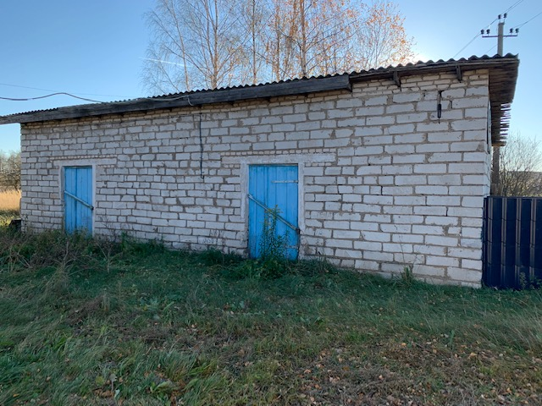 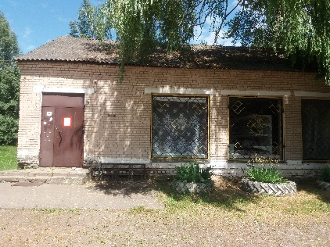 | проводятся торги, информация на официальном сайте РУП по оказанию услуг "Белюробеспечение"

